상품제안서
송월타올 샤보렌 물결40 160g | 상품코드: F17427

 |  |  |  |  |  |  | 02-412-0044 | www.easy1.co.kr
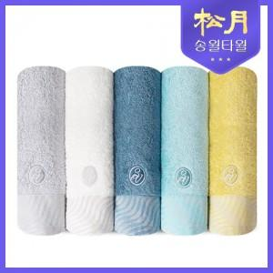

【상세/제작정보】

【인쇄/포장옵션】 | 실크, 자수 / 포장지포장

【공급단가】 | 수량 | 100~ | 300~ | 500~ | 1,000~ | 2,000~
*VAT별도 | 단가 | 4,380원 | 4,210원 | 4,050원 | 3,890원 | 3,790원

【상품 URL】 | http://www.easy1.co.kr/src/goods_detail.php?gdno=17427

